CG
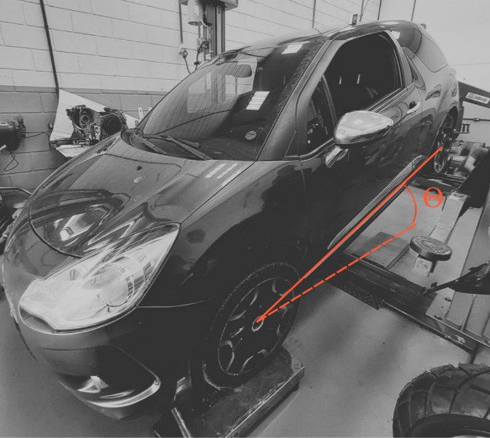
 | LABORATÓRIO DE SISTEMAS VEICULARES
 | https://labsistemasveiculares.ufsc.br/
 | Cálculo de Centro de Gravidade Veicular

Entrada de dados |  |  | Resultados

Entre-eixo [m] |  |  | d1 | 0.76m | Transversal - esquerda ao CG
l | 2.59m |  | d2 | 0.74m | Transversal - direita ao CG
Bitola [m] |  |  | d3 | 1.02m | Longitudinal - dianteira ao CG
t | 1.50m |  | d4 | 1.57m | Longitudinal - traseira ao CG

 |  |  | z | 0.91m | Altura do CG
Força peso medido na horizontal [kgf]
W1 | 319.0 kgf | Dianteira esquerda
CG
W2 | 315.4 kgf | Dianteira direita
z
W3 | 200.2 kgf | Traseira esquerda
d1
W4 | 213.6 kgf | Traseira direita
d4
Wg | 1048.2 kgf | Peso total
d3
d2
W1
Força peso medido inclinado [kgf]
Eixo traseiro erguido de ϴ
W1' | 351.0 kgf | Dianteira esquerda
W3
W2' | 350.0 kgf | Dianteira direita
ϴ | 15.0 ° | Inclinação do veículo
W4
W2
R_roda | 300.0 mm | Raio dinâmico do pneu

